Oppskrift
Klassisk fiskegrateng med makaroniKlassisk fiskegrateng med makaroni
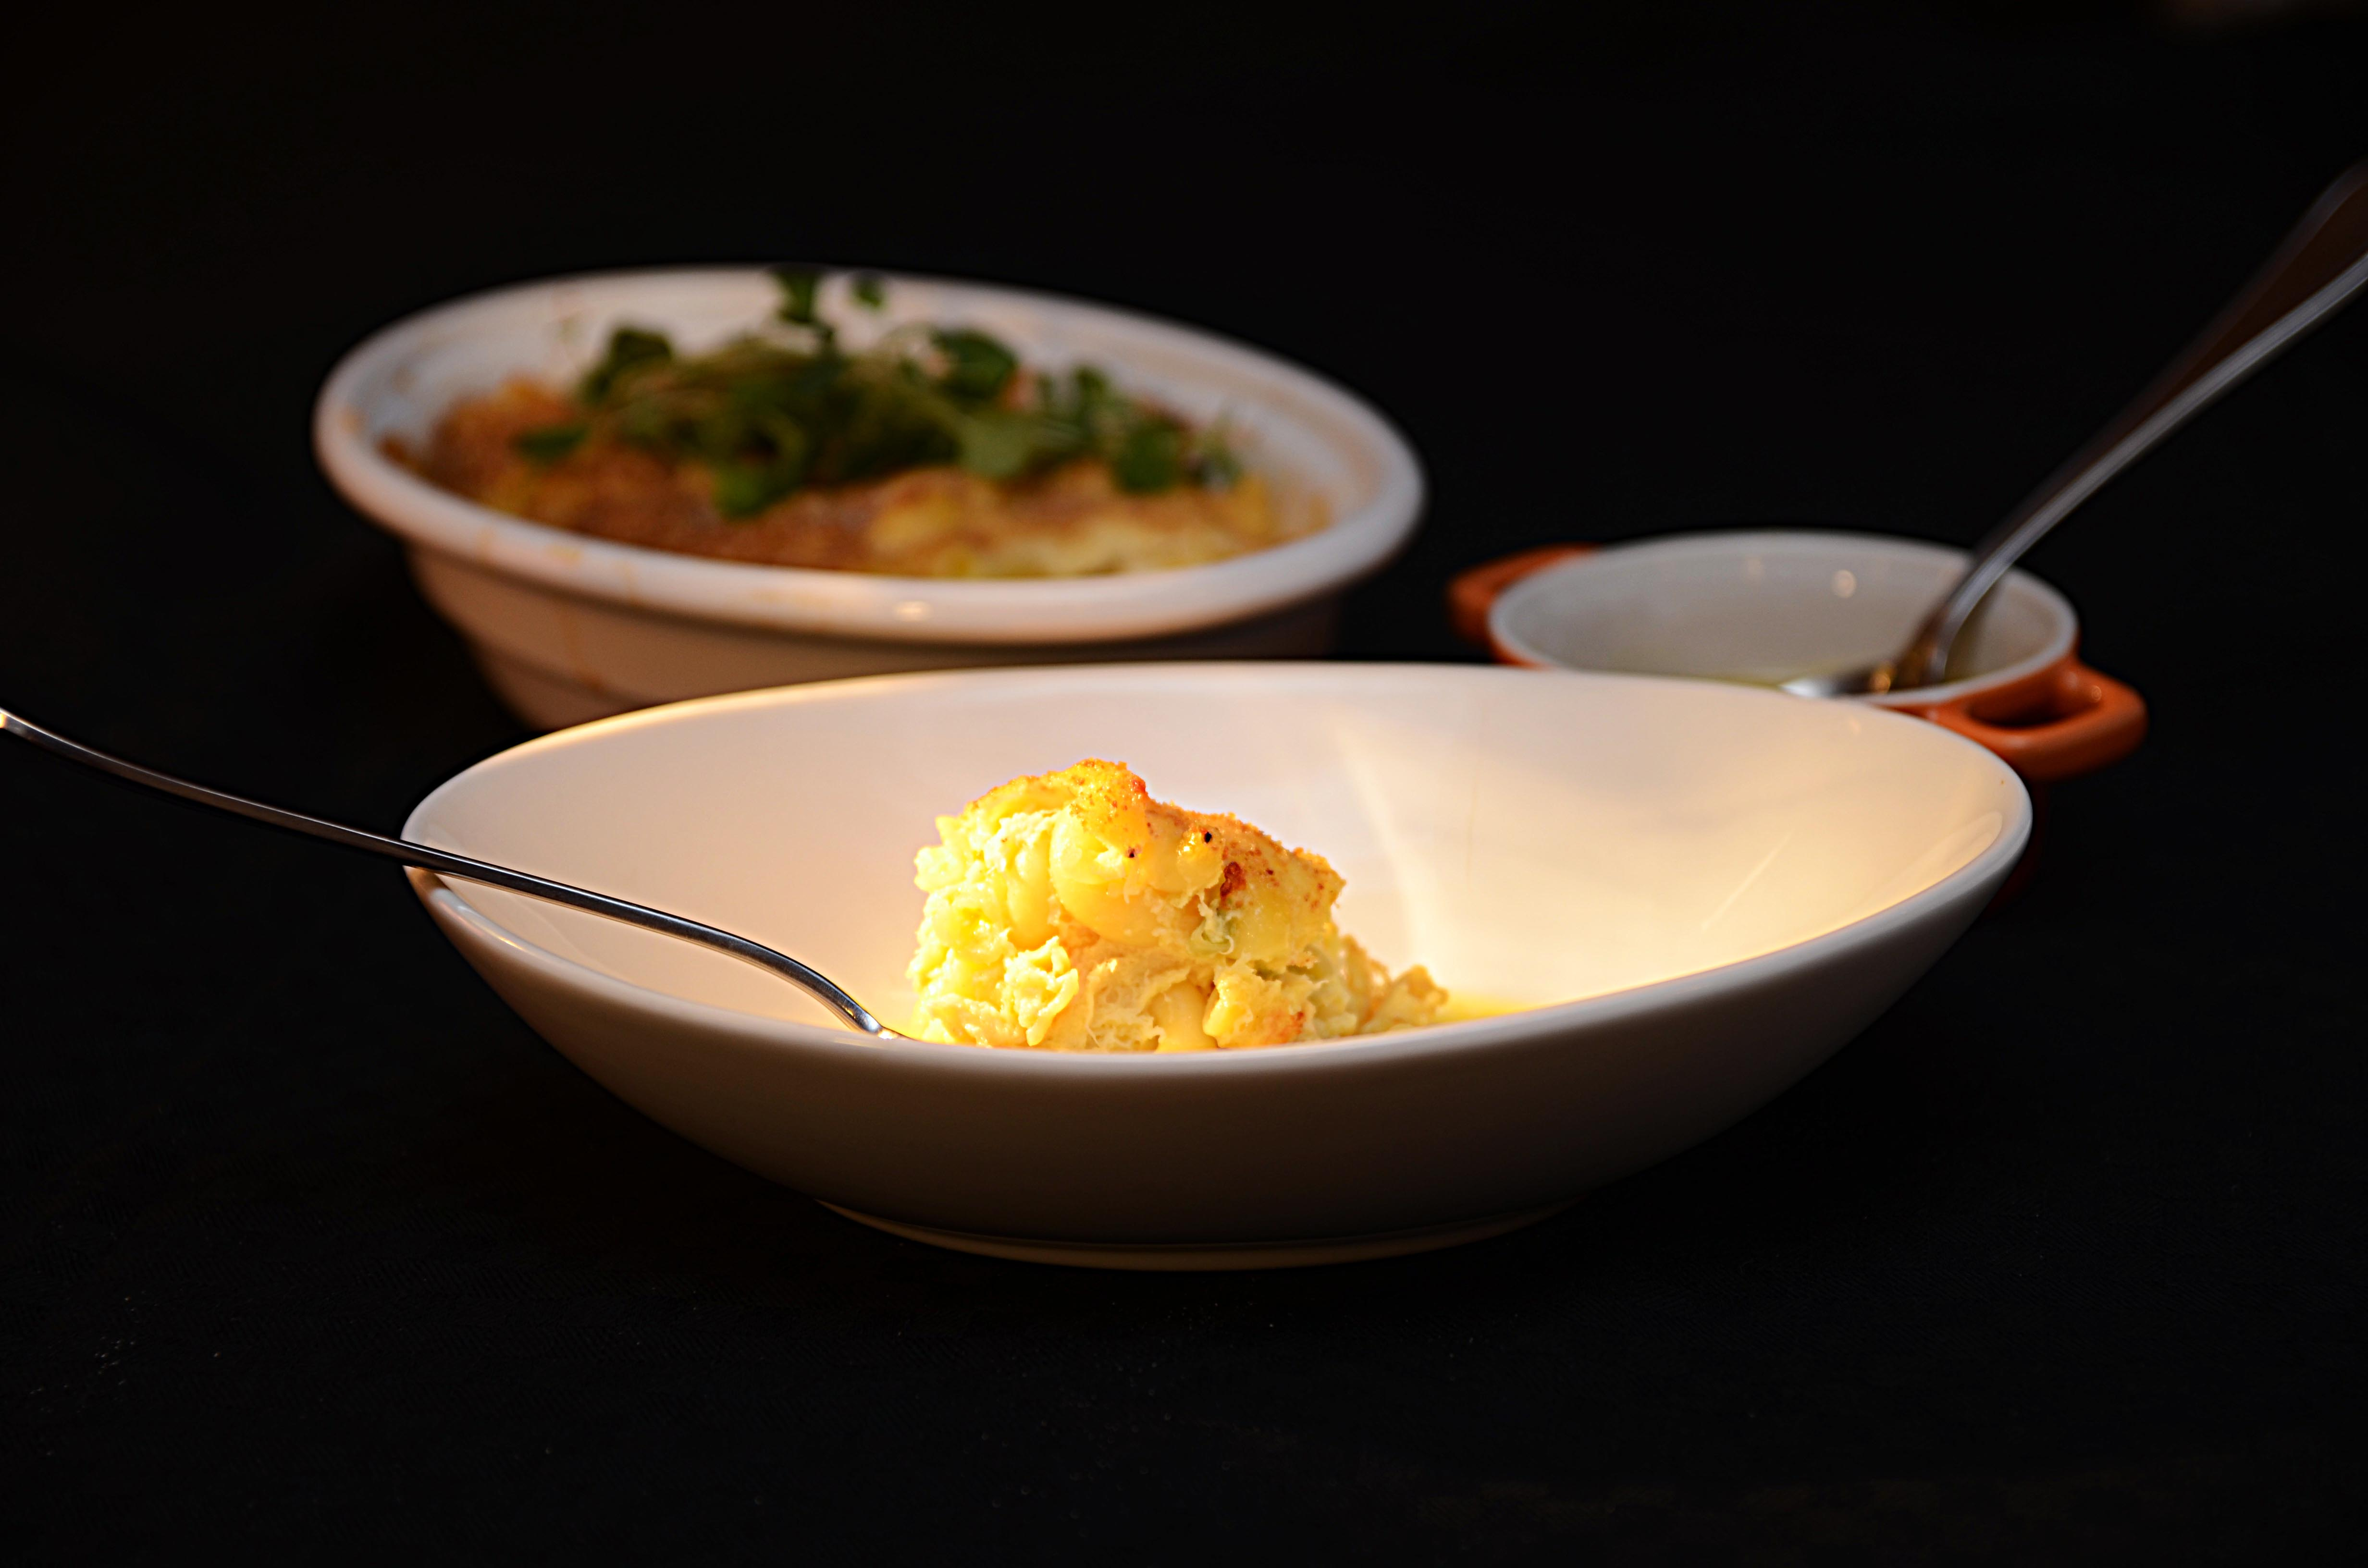

Forkok makaroni som anvist på pakken. Kok sammen melk, mel og smør til bechamel. Miks bechamel, makaroni, lettpisket egg og fisk. Smakes til med muskat og salt og pepper. Legges opp i gastronorm eller i ildfast form etter ønske. Toppes med reven ost, ekstra smeltet smør og griljermel. Stekes i ovn til gratengen er "satt", ca 30 min på 170 grader.Forkok makaroni som anvist på pakken. Kok sammen melk, mel og smør til bechamel. Miks bechamel, makaroni, lettpisket egg og fisk. Smakes til med muskat og salt og pepper. Legges opp i gastronorm eller i ildfast form etter ønske. Toppes med reven ost, ekstra smeltet smør og griljermel. Stekes i ovn til gratengen er "satt", ca 30 min på 170 grader.
Number of servingsNumber of servings | 1
EPDEPD | ProductProduct | Per servingPer serving |  | TotalTotal |  | QtyPerPackQtyPerPack | PackSizePackSize | PackUnitPackUnit | PackagingPackaging | ItemsItems
29328382932838 | Maispasta Makaroni GF Maispasta Makaroni GF | 0.08 | kgkg | 0 | kgkg | 2 | 5 | kgkg | 2x5kg2x5kg | 0
 | Steinbit, renset og kokt Steinbit, renset og kokt | 0.07 | kgkg | 0 | kgkg |  |  |  |  | 0
 | Melk Melk | 0.06 | ll | 0 | ll |  |  |  |  | 0
 | Hvetemel Hvetemel | 0.02 | kgkg | 0 | kgkg |  |  |  |  | 0
 | Smør Smør | 0.03 | kgkg | 0 | kgkg |  |  |  |  | 0
 | Egg Egg | 0.04 | kgkg | 0 | kgkg |  |  |  |  | 0
 | Muskat Muskat | 0.003 | kgkg | 0 | kgkg |  |  |  |  | 0
 | Griljermel Griljermel | 0.03 | kgkg | 0 | kgkg |  |  |  |  | 0
 | Ost, revet Ost, revet | 0.02 | kgkg | 0 | kgkg |  |  |  |  | 0
 | Salt & Pepper Salt & Pepper |  |  | 0 |  |  |  |  |  | 0

 | * Allergens* Allergens

